상품제안서
파스텔 콤비 16K 자동 장우산 | 상품코드: F28812

 |  |  |  |  |  |  | 02-412-0044 | www.easy1.co.kr
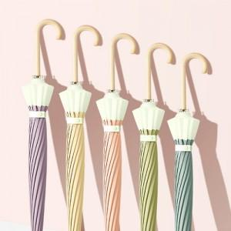

【상세/제작정보】 | 손잡이 100개이상 무료

【인쇄/포장옵션】 | 실크 / 우산+OPP+종이케이스(별도)

【공급단가】 | 수량 | 100~ | 300~ | 500~ | 1,000~ | 3,000~
*VAT별도 | 단가 | 8,120원 | 7,990원 | 7,800원 | 7,600원 | 7,470원

【상품 URL】 | https://dev.easy1.co.kr:443/src/goods_detail.php?gdno=28812

